1.ログインページ
プロジェクト名 |  | 10章チェックテスト |  | 画面ID | 1 |  | 作成日 | 2022-09-20 | 作成者 | 本郷
画面種別 |  | ログインページ |  | バージョン | 1 |  | お更新日 | 2022-09-21 | 更新者 | 本郷
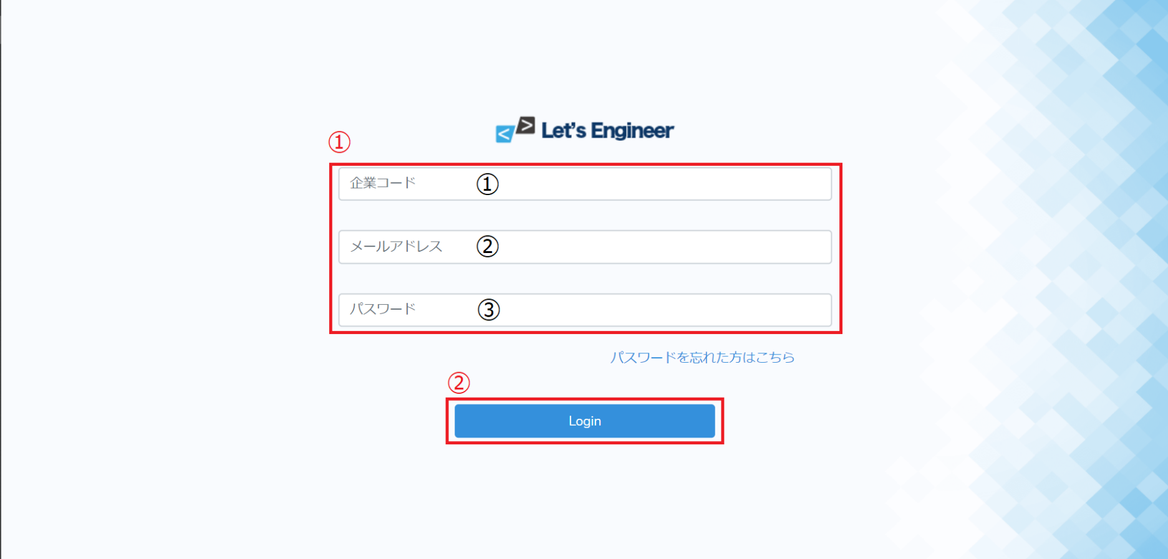

NO | 項目名 | 入出力 | 形式 | 必須 | 文字数 | 文字タイプ | 入出力仕様 |  | 仕様
①-① | 企業コード | 入力 | テキストボックス | 〇 | 128 | 半角数字 | 【比較先】 Usersテーブルのenter_NOと比較 |  | ・登録されている企業コードと一致しない場合エラー
①-② | メールアドレス | 入力 | テキストボックス | 〇 | 128 | 半角英数字 | 【比較先】 Usersテーブルのemailと比較 |  | ・登録されているメールアドレスと一致しない場合エラー
①-③ | パスワード | 入力 | テキストボックス | 〇 | 128 | 半角英数字 | 【比較先】 Usersテーブルのpasswordと比較 |  | ・登録されているメールアドレスのパスワードと一致しない場合エラー
② | login |  | ボタン |  |  |  |  |  | ・各項目の入力チェックで問題があればエラーメッセージを表示 ・各項目のチェックで問題がなければログイン処理を実行 ・ログイン完了後TOPページへ遷移
 | パスワードを忘れた |  | リンク |  |  |  |  |  | ・パスワードを忘れた場合のページへ遷移

2.Topページ
プロジェクト名 |  | 10章チェックテスト |  | 画面ID | 1 |  | 作成日 | 2022-09-20 | 作成者 | 本郷
画面種別 |  | TOPページ |  | バージョン | 1 |  | お更新日 | 2022-09-21 | 更新者 | 本郷

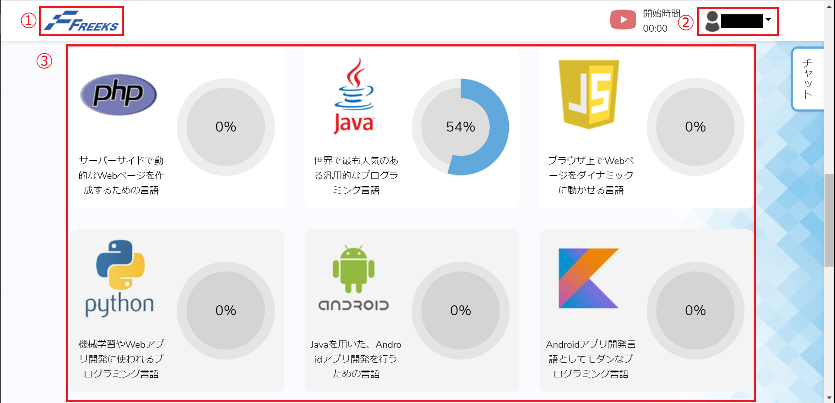

NO | 項目名 | 入出力 | 形式 | 必須 | 文字数 | 文字タイプ | 入出力仕様 |  | 仕様
① | ロゴアイコン |  | ボタン |  |  |  |  |  | ・アイコンを押すと画面を更新する
② | ユーザーネーム | 出力 | プルダウン |  |  |  | 【出力元】 Usersテーブルからログインユーザーの last_name・first_nameを表示 |  | ・アイコンを押すとプルダウンが表示される
②プルダウン | マイページ |  | ボタン |  |  |  | 【出力元】 UsersテーブルからログインユーザーのUser_idを取得し、次のページへ送る |  | ・リンクを押すとそのユーザーのマイページへ遷移する
②プルダウン | ログアウト |  | ボタン |  |  |  |  |  | ・リンクを押すとログアウト処理をする ・ログアウト処理後、ログインページへ遷移する
 | 開始時間 | 入力 | ボタン |  |  |  | 【入力元】 開始時：Course_timecheckテーブルのCourse_startに開始時間を入力 修了時：開始時間と終了時間の差分を取得 Course_timecheckテーブルの本日のdateに差分を追加する |  | ・開始していない場合： ・開始する旨のポップアップを表示 ・開始時間を表示する ・開始後場合： ・終了する旨のポップアップを表示 ・開始前のボタンに切り替える
③ | PHP | 出力 | ボタン |  |  |  | 【出力元】 ログインユーザーのCourse_statusテーブルからPHP_flgを確認し１なら表示する |  | ・講座がある場合アイコンを表示する ・アイコンを押すと講座のTOPページへ遷移する ・その際に講座情報を送る
③ | java | 出力 | ボタン |  |  |  | 【出力元】 ログインユーザーのCourse_statusテーブルからjava_flgを確認し１なら表示する |  | ・講座がある場合アイコンを表示する ・アイコンを押すと講座のTOPページへ遷移する ・その際に講座情報を送る
③ | JS | 出力 | ボタン |  |  |  | 【出力元】 ログインユーザーのCourse_statusテーブルからJS_flgを確認し１なら表示する |  | ・講座がある場合アイコンを表示する ・アイコンを押すと講座のTOPページへ遷移する ・その際に講座情報を送る
③ | python | 出力 | ボタン |  |  |  | 【出力元】 ログインユーザーのCourse_statusテーブルからPython_flgを確認し１なら表示する |  | ・講座がある場合アイコンを表示する ・アイコンを押すと講座のTOPページへ遷移する ・その際に講座情報を送る
③ | android | 出力 | ボタン |  |  |  | 【出力元】 ログインユーザーのCourse_statusテーブルからandroid_flgを確認し１なら表示する |  | ・講座がある場合アイコンを表示する ・アイコンを押すと講座のTOPページへ遷移する ・その際に講座情報を送る
③ | android2 | 出力 | ボタン |  |  |  | 【出力元】 ログインユーザーのCourse_statusテーブルからandroid2_flgを確認し１なら表示する |  | ・講座がある場合アイコンを表示する ・アイコンを押すと講座のTOPページへ遷移する ・その際に講座情報を送る

3.章 項目ページ
プロジェクト名 |  | 10章チェックテスト |  | 画面ID | 1 |  | 作成日 | 2022-09-20 | 作成者 | 本郷
画面種別 |  | 章/項目ページ |  | バージョン | 1 |  | お更新日 | 2022-09-21 | 更新者 | 本郷

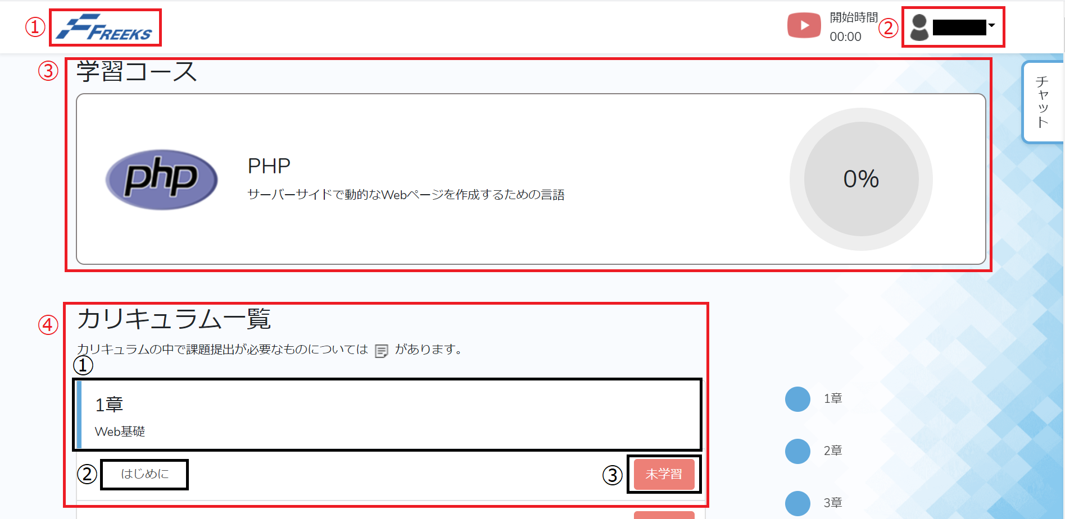

NO | 項目名 | 入出力 | 形式 | 必須 | 文字数 | 文字タイプ | 入出力仕様 |  | 仕様
① | ロゴアイコン |  | ボタン |  |  |  |  |  | ・アイコンを押すと画面をTOPページへ遷移する
② | ユーザーネーム | 出力 | プルダウン |  |  |  | 【出力元】 Usersテーブルからログインユーザーの last_name・first_nameを表示 |  | ・アイコンを押すとプルダウンが表示される
②プルダウン | マイページ |  | ボタン |  |  |  | 【出力元】 UsersテーブルからログインユーザーのUser_idを取得し、次のページへ送る |  | ・リンクを押すとそのユーザーのマイページへ遷移する
②プルダウン | ログアウト |  | ボタン |  |  |  |  |  | ・リンクを押すとログアウト処理をする ・ログアウト処理後、ログインページへ遷移する
 | 開始時間 | 入力 | ボタン |  |  |  | 【入力元】 開始時：Course_timecheckテーブルのCourse_startに開始時間を入力 修了時：開始時間と終了時間の差分を取得 Course_timecheckテーブルの本日のdateに差分を追加する |  | ・開始していない場合： ・開始する旨のポップアップを表示 ・開始時間を表示する ・開始後場合： ・終了する旨のポップアップを表示 ・開始前のボタンに切り替える
③ | 学習コース | 出力 | 画像 |  |  |  | 【出力元】 Course_attendanc_statusテーブルからログインユーザーのこの講座のcompletion_flgが１の個数を取得 Course_informationテーブルのCurriculum_IDの個数を取得 completion_flgが１の個数/Curriculum_IDの個数で進捗率を表示 |  | ・遷移時に進捗率がアニメーションで表示される
④-① | カリキュラム＿章 | 出力 | テキスト |  |  |  | 【出力元】 Course_informationテーブルからchapterとtitleを表示 |  | ・全章、全タイトルを表示する
④-② | カリキュラム＿項目 | 出力 | リンク |  |  |  | 【出力元】 Course_informationテーブルから該当章のitem_nameを表示 |  | ・全章、全タイトルの項目を表示する ・マウスオーバーで背景がグレーになる ・リンクを押すと該当の項目のページへ遷移する
④-③ | 課題状況ステータス | 出力 | ボタン |  |  |  | 【出力元】 Course_attendanc_statusテーブルからログインユーザーのこの講座の該当の項目のcompletion_flgが１の場合達成とする |  | ・達成状態の場合：完了ボタンを表示 ・未達成状態の場合：未学習ボタンを表示

